Balance
 |  |  |  |  |  | 하루 획득 소탕권 | 4
 |  |  |  |  |  | 만렙 기준 | 50
 |  |  |  |  |  | 전부 다 찍는데 필요한 수치 | 216
 |  |  |  |  |  | 패스에서 총 지급 | 570
ID | 능력치 1 |  | 해금 스테이지 | 능력치 2 |  | 패스 포함 다찍는데 필요한 수치 | 73 | ID | 해금 스테이지 ID | 지급 포인트 | 능력치 1 | maxLevel1 | abilValue1 | 총 능력치1(보기 편하게) | 1렙당 필요 포인트1 | 총 필요 포인트1 | 걸리는 날짜 | 능력치 2 | maxLevel2 | abilValue2 | 총 능력치2 (보기 편하게) | 1렙당 필요 포인트2 | 총 필요 포인트2
0 | 크리티컬 데미지 (%) | 2 | 1 | 경험치 획득 증가(%) | 10 | 1주년 패키지 총 판매 | 250 | 0 | 1 | 1 | 크리티컬 데미지 (%) | 200 | 40 | 800,000 | 1 | 200 | 50.00 | 경험치 획득 증가(%) | 1 | 10 | 1,000 | 0 | 0 | 0.00
1 | 공격력 | 11 | 1000 | 금화 획득 증가(%) | 9 | 패키지까지 포함 다 찍는데 필요한 수치 | 11 | 1 | 1000 | 11 | 공격력 | 1,000 | 500000 | 500,000,000 | 2 | 2,000 | 45.45 | 금화 획득 증가(%) | 1 | 10 | 1,000 | 0 | 0 | 0.00
2 | 추가 기술 데미지(%) | 4 | 2000 | 체력 | 12 |  |  | 2 | 2000 | 21 | 추가 기술 데미지(%) | 2,000 | 25 | 5,000,000 | 2 | 4,000 | 47.62 | 체력 | 1 | 50000 | 50,000 | 0 | 0 | 0.00
3 | 방어력 무시 | 18 | 3000 | 체력 증가 (%) | 7 |  |  | 3 | 3000 | 31 | 방어력 무시 | 3,000 | 10 | 30,000 | 3 | 9,000 | 72.58 | 체력 증가 (%) | 1 | 450 | 45,000 | 0 | 0 | 0.00
4 | 공격력 (%) | 0 | 4000 | 5초당 체력 회복(%) | 14 |  |  | 4 | 4000 | 41 | 공격력 (%) | 4,000 | 500 | 200,000,000 | 3 | 12,000 | 73.17 | 5초당 체력 회복(%) | 1 | 0.1 | 10 | 0 | 0 | 0.00
5 | 천공베기 피해 (%) | 25 | 5000 | 금화 획득 증가(%) | 9 |  |  | 5 | 5000 | 51 | 천공베기 피해 (%) | 4,000 | 2000 | 800,000,000 | 4 | 16,000 | 78.43 | 금화 획득 증가(%) | 1 | 2000 | 200,000 | 0 | 0 | 0.00
6 | 태극베기 피해 (%) | 55 | 6000 | 경험치 획득 증가(%) | 10 |  |  | 6 | 6000 | 61 | 태극베기 피해 (%) | 4,000 | 0.0001 | 40 | 4 | 16,000 | 65.57 | 경험치 획득 증가(%) | 1 | 800 | 80,000 | 0 | 0 | 0.00
7 | 필멸 피해 (%) | 27 | 7000 | 요괴 추가 소환 | 72 |  |  | 7 | 7000 | 71 | 필멸 피해 (%) | 4,000 | 4 | 1,600,000 | 5 | 20,000 | 70.42 | 요괴 추가 소환 | 1 | 1 | 1 | 0 | 0 | 0.00
8 | 복숭아 능력치 효과 (%) | 73 | 8000 | 각성 시 복숭아 방치 획득량 증가 (%) | 64 |  |  | 8 | 8000 | 81 | 복숭아 능력치 효과 (%) | 4,000 | 0.00025 | 100 | 5 | 20,000 | 61.73 | 각성 시 복숭아 방치 획득량 증가 (%) | 1 | 3 | 300 | 0 | 0 | 0.00
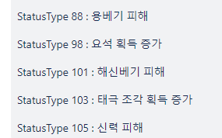
9 | 지옥베기 피해 (%) | 35 | 9000 | 각성 시 불멸석 방치 획득량 증가 (%) | 65 |  |  | 9 | 9000 | 91 | 지옥베기 피해 (%) | 4,000 | 0.5 | 200,000 | 6 | 24,000 | 65.93 | 각성 시 불멸석 방치 획득량 증가 (%) | 1 | 2.5 | 250 | 0 | 0 | 0.00
10 | 천상베기 피해 (%) | 36 | 10000 | 각성 시 천계꽃 방치 획득량 증가 (%) | 66 |  |  | 10 | 10000 | 101 | 천상베기 피해 (%) | 4,000 | 0.4 | 160,000 | 6 | 24,000 | 59.41 | 각성 시 천계꽃 방치 획득량 증가 (%) | 1 | 2.5 | 250 | 0 | 0 | 0.00
11 | 수호베기 피해 (%) | 49 | 11000 | 금화 획득 증가(%) | 9 |  |  | 11 | 11000 | 111 | 수호베기 피해 (%) | 4,000 | 0.01 | 4,000 | 7 | 28,000 | 63.06 | 금화 획득 증가(%) | 1 | 10000 | 1,000,000 | 0 | 0 | 0.00
12 | 귀신베기 피해 (%) | 39 | 12000 | 각성 시 도깨비불 방치 획득량 증가 (%) | 67 |  |  | 12 | 12000 | 121 | 귀신베기 피해 (%) | 4,000 | 0.3 | 120,000 | 7 | 28,000 | 57.85 | 각성 시 도깨비불 방치 획득량 증가 (%) | 1 | 1.25 | 125 | 0 | 0 | 0.00
13 | 신수베기 피해 (%) | 42 | 13000 | 요괴 추가 소환 | 72 |  |  | 13 | 13000 | 131 | 신수베기 피해 (%) | 4,000 | 0.1 | 40,000 | 8 | 32,000 | 61.07 | 요괴 추가 소환 | 1 | 2 | 2 | 0 | 0 | 0.00
14 | 금강베기 피해 (%) | 43 | 14000 | 금화 획득 증가(%) | 9 |  |  | 14 | 14000 | 141 | 금강베기 피해 (%) | 6,000 | 0.2 | 120,000 | 8 | 48,000 | 85.11 | 금화 획득 증가(%) | 1 | 50000 | 5,000,000 | 0 | 0 | 0.00
15 | 섬광베기 피해 (%) | 47 | 15000 | 경험치 획득 증가(%) | 10 |  |  | 15 | 15000 | 151 | 섬광베기 피해 (%) | 6,000 | 0.06 | 36,000 | 9 | 54,000 | 89.40 | 경험치 획득 증가(%) | 1 | 2000 | 200,000 | 0 | 0 | 0.00
16 | 요도 피해량 증가 | 62 | 16000 | 요도 시전 속도 증가 (%) | 68 |  |  | 16 | 16000 | 161 | 요도 피해량 증가 | 8,000 | 20000000 | 160,000,000,000 | 9 | 72,000 | 111.80 | 요도 시전 속도 증가 (%) | 1 | 0.1 | 10 | 0 | 0 | 0.00
17 | 흉수베기 피해 (%) | 46 | 17000 | 경험치 획득 증가(%) | 10 |  |  | 17 | 17000 | 171 | 흉수베기 피해 (%) | 8,000 | 0.005 | 4,000 | 10 | 80,000 | 116.96 | 경험치 획득 증가(%) | 1 | 10000 | 1,000,000 | 0 | 0 | 0.00
18 | 심연베기 피해 (%) | 50 | 18000 | 수호환 소탕량 증가 (%) | 69 |  |  | 18 | 18000 | 181 | 심연베기 피해 (%) | 10,000 | 0.03 | 30,000 | 10 | 100,000 | 138.12 | 수호환 소탕량 증가 (%) | 1 | 0.1 | 10 | 0 | 0 | 0.00
19 | 여우베기 피해 (%) | 53 | 18500 | 여우불 소탕량 증가 (%) | 70 |  |  | 19 | 18500 | 186 | 여우베기 피해 (%) | 10,000 | 0.1 | 100,000 | 11 | 110,000 | 147.85 | 여우불 소탕량 증가 (%) | 1 | 0.1 | 10 | 0 | 0 | 0.00
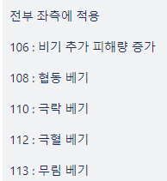
20 | 도술 추가 피해량 증가 (%) | 63 | 19000 | 도술꽃 소탕량 증가 (%) | 71 |  |  | 20 | 19000 | 191 | 도술 추가 피해량 증가 (%) | 10,000 | 10 | 10,000,000 | 11 | 110,000 | 143.98 | 도술꽃 소탕량 증가 (%) | 1 | 0.1 | 10 | 0 | 0 | 0.00
21 | 영혼베기 피해 (%) | 58 | 19500 | 심득 조각 소탕량 증가 (%) | 82 |  |  | 21 | 19500 | 196 | 영혼베기 피해 (%) | 10,000 | 0.002 | 2,000 | 12 | 120,000 | 153.06 | 심득 조각 소탕량 증가 (%) | 1 | 0.1 | 10 | 0 | 0 | 0.00
22 | 심상베기 피해 (%) | 83 | 19500 | 백금화 획득 증가(%) | 57 |  |  | 22 | 19500 | 196 | 심상베기 피해 (%) | 10,000 | 0.0002 | 200 | 12 | 120,000 | 153.06 | 백금화 획득 증가(%) | 1 | 2 | 200 | 0 | 0 | 0.00
23 | 천구베기 피해 (%) | 61 | 20500 | 경험치 획득 증가(%) | 10 |  |  | 23 | 20500 | 206 | 천구베기 피해 (%) | 10,000 | 0.002 | 2,000 | 13 | 130,000 | 157.77 | 경험치 획득 증가(%) | 1 | 30000 | 3,000,000 | 0 | 0 | 0.00
24 | 용베기 피해(%) | 88 | 21000 | 수호환 소탕량 증가 (%) | 69 |  |  | 24 | 21000 | 211 | 용베기 피해 (%) | 12,000 | 0.05 | 60,000 | 13 | 156,000 | 184.83 | 수호환 소탕량 증가 (%) | 1 | 0.1 | 10 | 0 | 0 | 0.00
25 | 해신베기 피해 (%) | 101 | 21500 | 여우불 소탕량 증가 (%) | 70 |  |  | 25 | 21500 | 216 | 해신베기 피해 (%) | 12,000 | 0.0015 | 1,800 | 14 | 168,000 | 194.44 | 여우불 소탕량 증가 (%) | 1 | 0.1 | 10 | 0 | 0 | 0.00
26 | 신력 피해 (%) | 105 | 22000 | 도술꽃 소탕량 증가 (%) | 71 |  |  | 26 | 22000 | 221 | 신력 피해 (%) | 12,000 | 0.0003 | 360 | 14 | 168,000 | 190.05 | 도술꽃 소탕량 증가 (%) | 1 | 0.1 | 10 | 0 | 0 | 0.00
27 | 협동 베기(%) | 108 | 22500 | 심득 조각 소탕량 증가 (%) | 82 |  |  | 27 | 22500 | 226 | 협동 베기(%) | 12,000 | 0.0002 | 240 | 15 | 180,000 | 199.12 | 심득 조각 소탕량 증가 (%) | 1 | 0.1 | 10 | 0 | 0 | 0.00
28 | 극락 베기(%) | 110 | 23000 | 요석 획득량 증가 (%) | 98 |  |  | 28 | 23000 | 231 | 극락 베기(%) | 12,000 | 0.0015 | 1,800 | 15 | 180,000 | 194.81 | 요석 획득량 증가 (%) | 1 | 0.1 | 10 | 0 | 0 | 0.00
29 | 극혈 베기(%) | 112 | 23500 | 태극 조각 획득량 증가(%) | 103 |  |  | 29 | 23500 | 236 | 극혈 베기(%) | 12,000 | 0.00025 | 300 | 16 | 192,000 | 203.39 | 태극 조각 획득량 증가(%) | 1 | 0.1 | 10 | 0 | 0 | 0.00
30 | 심상베기 피해 (%) | 83 | 24000 | 수호환 소탕량 증가 (%) | 69 |  |  | 30 | 24000 | 241 | 심상베기 피해 (%) | 12,000 | 0.0005 | 600 | 16 | 192,000 | 199.17 | 수호환 소탕량 증가 (%) | 1 | 0.1 | 10 | 0 | 0 | 0.00
31 | 신력 피해 (%) | 105 | 24500 | 여우불 소탕량 증가 (%) | 70 |  |  | 31 | 24500 | 246 | 신력 피해 (%) | 12,000 | 0.002 | 2,400 | 17 | 204,000 | 207.32 | 여우불 소탕량 증가 (%) | 1 | 0.1 | 10 | 0 | 0 | 0.00
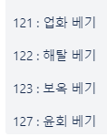
32 | 업화 베기(%) | 121 | 25000 | 도술꽃 소탕량 증가 (%) | 71 |  |  | 32 | 25000 | 251 | 업화 베기(%) | 12,000 | 0.0015 | 1,800 | 17 | 204,000 | 203.19 | 도술꽃 소탕량 증가 (%) | 1 | 0.1 | 10 | 0 | 0 | 0.00
33 | 해탈 베기(%) | 122 | 25000 | 심득 조각 소탕량 증가 (%) | 82 |  |  | 33 | 25500 | 256 | 해탈 베기(%) | 12,000 | 0.005 | 6,000 | 18 | 216,000 | 210.94 | 심득 조각 소탕량 증가 (%) | 1 | 0.1 | 10 | 0 | 0 | 0.00
 |  |  |  | 요석 획득량 증가 (%) | 98
 |  |  |  | 태극 조각 획득량 증가(%) | 103

정리
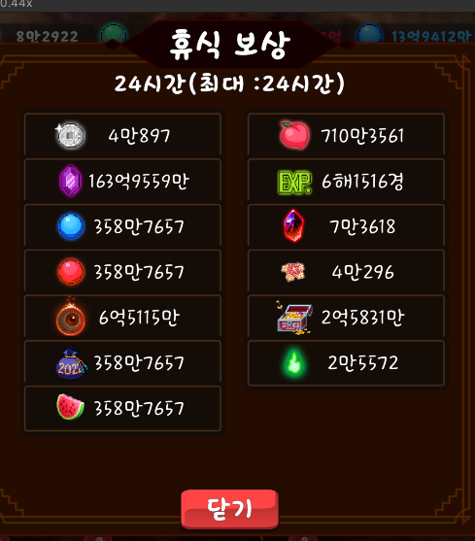
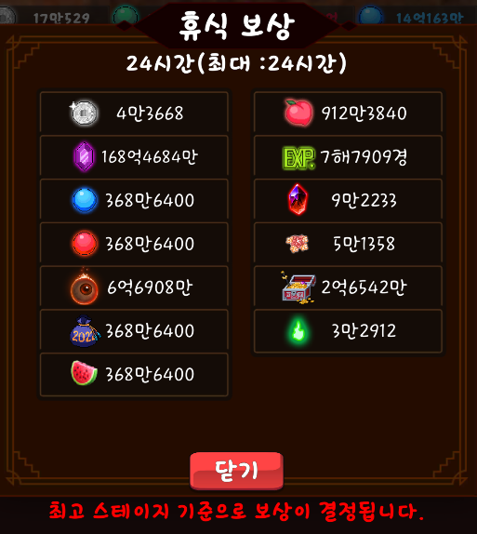
 | 능력치 1 | 수치 | 해금 스테이지 | 능력치 2 | 수치
0 | 크리티컬 데미지 (%) | 800,000 | 0 | 경험치 획득 증가(%) | 1,000
1 | 공격력 | 500,000,000 | 1000 | 금화 획득 증가(%) | 1,000
2 | 추가 기술 데미지(%) | 5,000,000 | 2000 | 체력 | 50,000
3 | 방어력 무시 | 30,000 | 3000 | 체력 증가 (%) | 45,000
4 | 공격력 (%) | 200,000,000 | 4000 | 5초당 체력 회복(%) | 10
5 | 천공베기 피해 (%) | 800,000,000 | 5000 | 금화 획득 증가(%) | 200,000
6 | 태극베기 피해 (%) | 40 | 6000 | 경험치 획득 증가(%) | 80,000
7 | 필멸 피해 (%) | 1,600,000 | 7000 | 요괴 추가 소환 | 1
8 | 복숭아 능력치 효과 (%) | 100 | 8000 | 각성 시 복숭아 방치 획득량 증가 (%) | 300
9 | 지옥베기 피해 (%) | 200,000 | 9000 | 각성 시 불멸석 방치 획득량 증가 (%) | 250
10 | 천상베기 피해 (%) | 160,000 | 10000 | 각성 시 천계꽃 방치 획득량 증가 (%) | 250
11 | 수호베기 피해 (%) | 4,000 | 11000 | 금화 획득 증가(%) | 1,000,000
12 | 귀신베기 피해 (%) | 120,000 | 12000 | 각성 시 도깨비불 방치 획득량 증가 (%) | 125
13 | 신수베기 피해 (%) | 40,000 | 13000 | 요괴 추가 소환 | 2
14 | 금강베기 피해 (%) | 120,000 | 14000 | 금화 획득 증가(%) | 5,000,000
15 | 섬광베기 피해 (%) | 36,000 | 15000 | 경험치 획득 증가(%) | 200,000
16 | 요도 피해량 증가 | 160,000,000,000 | 16000 | 요도 시전 속도 증가 (%) | 10
17 | 흉수베기 피해 (%) | 4,000 | 17000 | 경험치 획득 증가(%) | 1,000,000
18 | 심연베기 피해 (%) | 30,000 | 18000 | 수호환 소탕량 증가 (%) | 10
19 | 여우베기 피해 (%) | 100,000 | 19000 | 여우불 소탕량 증가 (%) | 10
20 | 도술 추가 피해량 증가 (%) | 10,000,000 | 20000 | 도술꽃 소탕량 증가 (%) | 10
21 | 영혼베기 피해 (%) | 2,000 | 21000 | 백금화 획득 증가(%) | 10
22 | 신선베기 피해 (%) | 200 | 22000 | 경험치 획득 증가(%) | 200
23 | 천구베기 피해 (%) | 2,000 | 23000 | 요괴 추가 소환 | 3,000,000

 | 귀문 개방 이전 |  |  | 귀문 개방 이후

